empenho 147
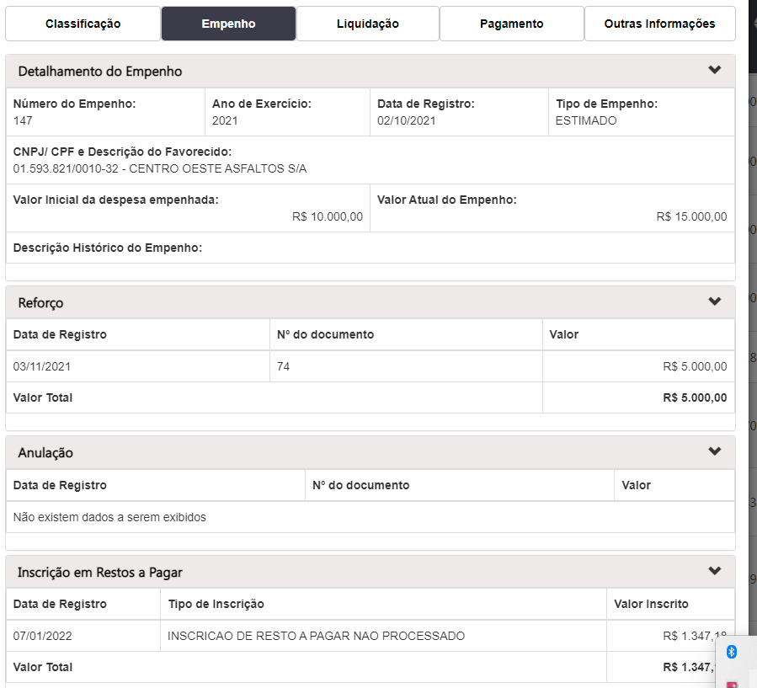
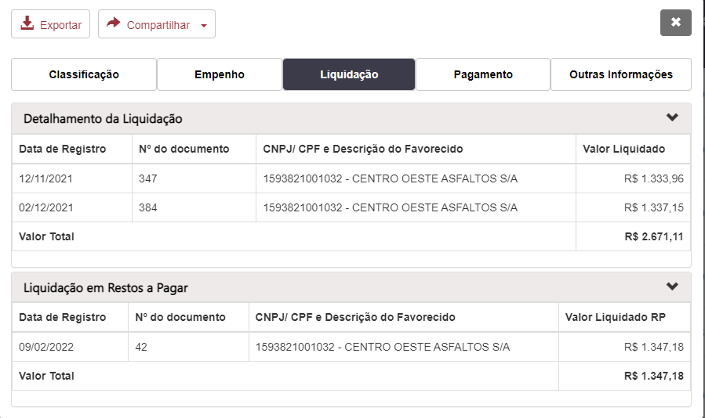
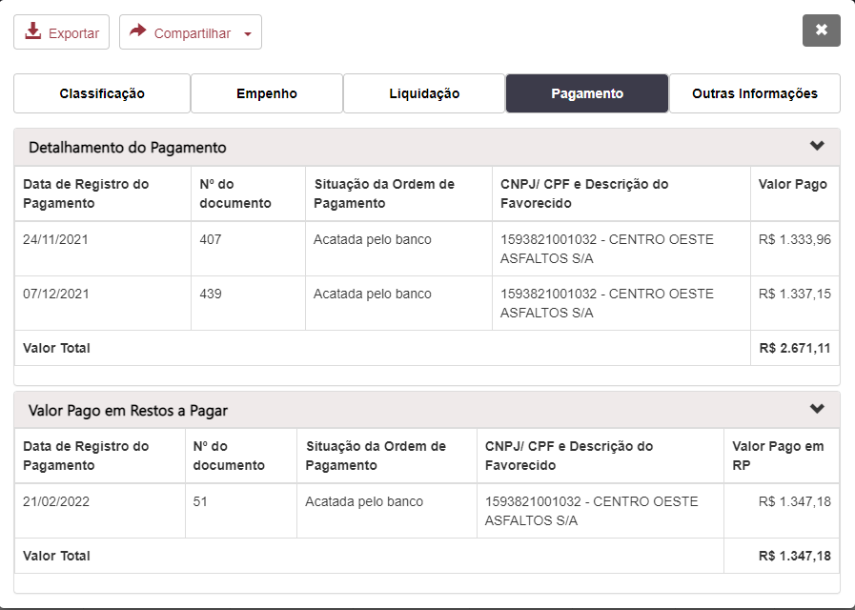
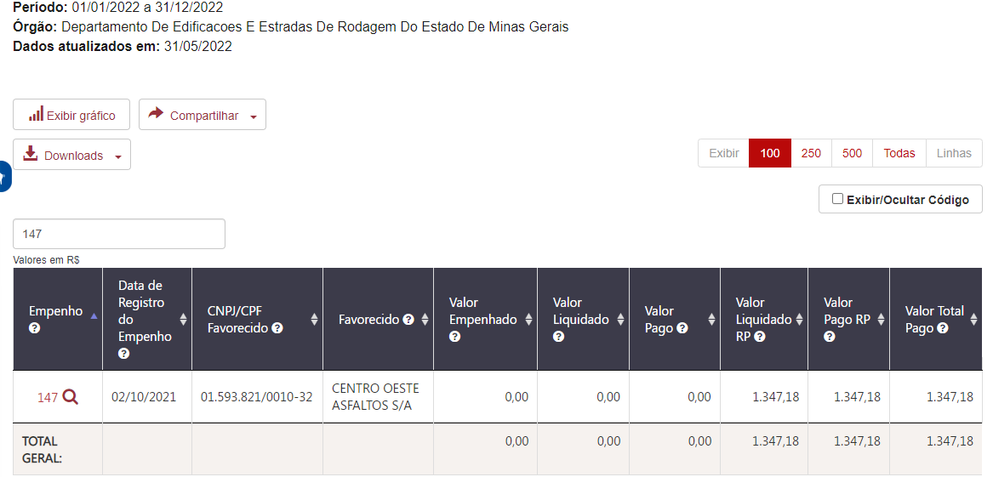
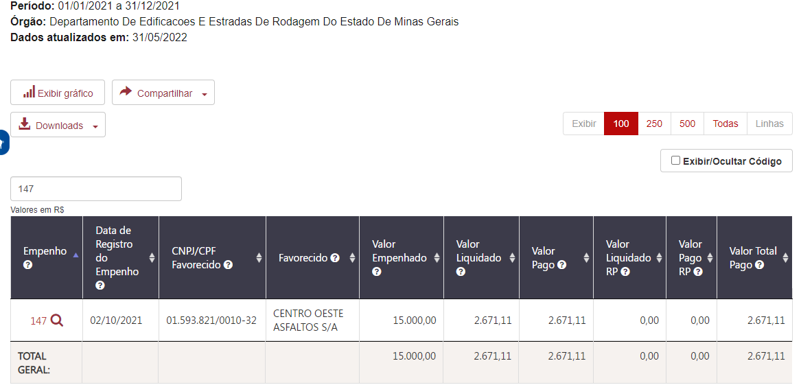
Empenho | Data de Registro do Empenho | CNPJ/CPF Favorecido | Favorecido | Valor Empenhado | Valor Liquidado | Valor Pago | Valor Liquidado RP | Valor Pago RP | Valor Total Pago
147 | 2021-10-02 | 01.593.821/0010-32 | CENTRO OESTE ASFALTOS S/A | 15,000.00 | 2,671.11 | 2,671.11 | 1,347.18 | 1,347.18 | 1,347.18 | 4,018.29

